信用交易
融资融券市场交易数据统计（20221118）

标的证券 | 融资融券余额（亿元） | 融资余额（亿元） | 融券余额（亿元） | 融资买入额（亿元） | 融资融券规模变化（亿元） | 融资余额增幅(‰) | 融券余额增幅(%)
统计数据 | 15,708.14 | 14,650.64 | 1,057.50 | 711.41 | -66.31 | -2.26 | -3.04
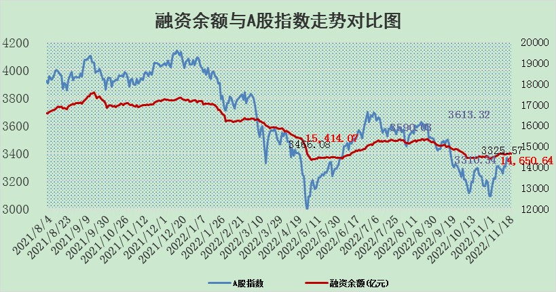

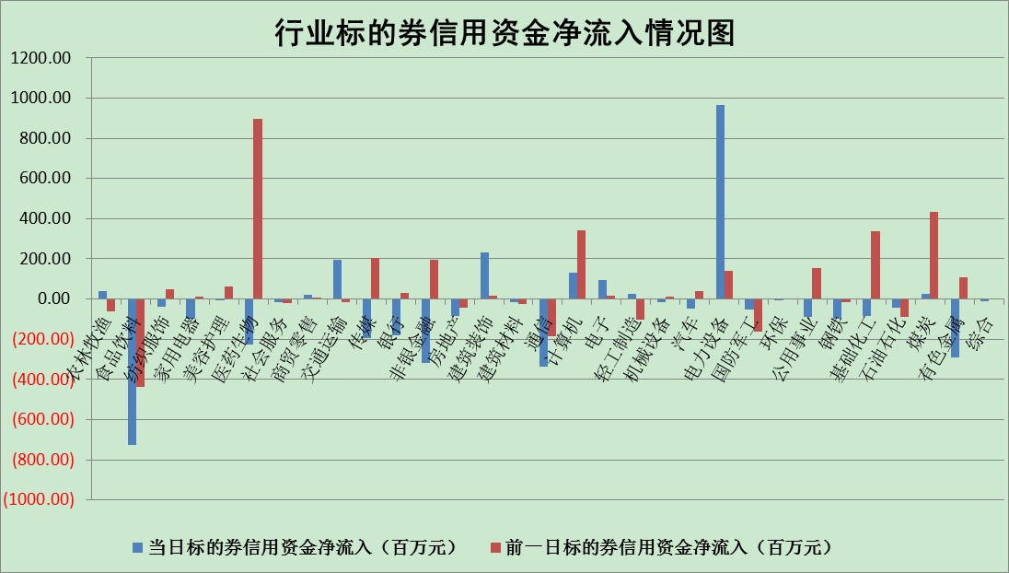

标的基金代码 | 标的基金简称 | 融资余额/市值(%) | 融资余额增幅(%) | 融资买入额/成交金额(%) | （融资余额净增额-融券余额净增额）/市值(‱) | 融券余额降幅(%) | ABS[（融资余额净增额-融券余额净增额）/市值净增额-1](%)
159902 | 华夏中小板ETF | 0.00 | 0.00 | 0.00 | 0.00 | 0.00 | 100.00
159915 | 易方达创业板ETF | 1.93 | -4.53 | 142824.23 | -9.24 | -0.27 | 113.88
159919 | 嘉实沪深300ETF | 5.30 | -3.48 | 0.54 | -20.22 | -15.01 | 34.81
159920 | 华夏恒生ETF | 78.62 | 0.01 | 7.37 | 0.63 | -0.46 | 103.28
159922 | 嘉实中证500ETF | 0.32 | -0.60 | 49.13 | 1.12 | 0.23 | 117.63
159925 | 南方沪深300ETF | 0.03 | 0.04 | 0.00 | 0.00 | 0.00 | 100.00
159928 | 消费ETF | 0.84 | -0.10 | 4.44 | -0.98 | -7.84 | 98.13
159934 | 易方达黄金ETF | 484.84 | 0.05 | 22.48 | 24.89 | 0.00 | 424.95
159939 | 全指信息技术ETF | 0.94 | 2.77 | 131.75 | 7.14 | 65.49 | 103.92
159940 | 全指金融地产ETF | 0.43 | -0.19 | 0.00 | -0.08 | 0.00 | 99.88
159995 | 半导体芯片ETF | 1.77 | -1.42 | 164.80 | -1.56 | 5.03 | 99.39
159997 | 天弘中证电子ETF | 2.47 | -0.96 | 2.03 | -2.39 | 1.39 | 98.30
159998 | 天弘中证计算机主题ETF | 0.48 | 8.39 | 0.11 | 3.72 | 0.00 | 103.96
510050 | 华夏上证50ETF | 9.48 | -0.79 | 139.98 | -8.87 | -9.32 | 70.49
510180 | 华安上证180ETF | 0.52 | 0.12 | 1.93 | -0.06 | -14.49 | 99.86
510880 | 华泰柏瑞红利ETF | 0.21 | 2.43 | 0.29 | 0.33 | -15.17 | 100.62
510900 | 易方达恒生H股ETF | 129.01 | -1.07 | 3.20 | -139.96 | 0.00 | 948.30
511010 | 5年期国债ETF | 17.24 | 26.48 | 9.65 | 360.97 | 0.00 | 6730.03
511380 | 可转债及可交换债券ETF | 16.66 | -0.98 | 1.41 | -16.50 | 0.00 | 118.09
512000 | 全指证券ETF | 6.84 | -0.81 | 12.09 | -4.85 | 1.84 | 89.49
512010 | 沪深300医药卫生ETF | 4.44 | -5.36 | 73.16 | -24.84 | 0.97 | 175.32
512070 | 沪深300非银ETF | 2.55 | -0.49 | 15.43 | -1.08 | 27.83 | 99.54
512400 | 南方中证申万有色金属ETF | 1.61 | 8.09 | 0.78 | 13.46 | 4.37 | 133.11
512580 | 广发中证环保产业ETF | 0.85 | 6.40 | 0.76 | 4.87 | -0.49 | 87.26
512660 | 国泰中证军工ETF | 2.95 | -0.93 | 24.05 | -3.40 | -1.09 | 98.26
512800 | 华宝中证银行ETF | 15.30 | 0.44 | 1.80 | 6.60 | -1.47 | 107.90
512980 | 广发中证传媒ETF | 1.54 | -5.14 | 88.71 | -8.32 | 0.00 | 96.26
515030 | 华夏中证新能源汽车ETF | 1.96 | -3.39 | 22.50 | -6.96 | -0.26 | 125.65
515050 | 华夏中证5G通信主题ETF | 1.61 | -1.78 | 16.52 | -3.02 | -1.23 | 97.75
515070 | 华夏中证人工智能ETF | 1.30 | -1.74 | 1.20 | -2.30 | 0.00 | 98.95
标的股票比较指标 |  | 融资余额/流通A股市值(%) | 融资余额增幅(%) | 融资买入额/成交金额(%) | （融资余额净增额-融券余额净增额）/流通A股市值(‱) | 融券余额降幅(%) | ABS[（融资余额净增额-融券余额净增额）/流通A股市值净增额-1](%)
前十名标的个股 |  | 仁东控股 | 金辰股份 | 兴森科技 | 联影医疗 | 伟思医疗 | 海晨股份
 |  | 全柴动力 | 凤凰光学 | 闰土股份 | 深桑达A | 天臣医疗 | 凯因科技
 |  | 数码视讯 | 新泉股份 | 无锡银行 | 兴森科技 | 交运股份 | 宇邦新材
 |  | 炬芯科技 | 神马电力 | 农业银行 | 中微半导 | 合锻智能 | 艾力斯
 |  | 蒙草生态 | 精锻科技 | 玉龙股份 | 新风光 | 永安行 | 邦彦技术
 |  | 司尔特 | 深桑达A | 京源环保 | 热景生物 | 泰晶科技 | 易点天下
 |  | 联创光电 | 海量数据 | 煜邦电力 | 金辰股份 | 锦富技术 | 联盛化学
 |  | 先惠技术 | 美利云 | 百利科技 | 东芯股份 | 来伊份 | 南模生物
 |  | 尖峰集团 | 翠微股份 | 中金辐照 | 三维天地 | 卓越新能 | 寒锐钴业
 |  | 莱茵生物 | 禾川科技 | 中国天楹 | 中伟股份 | 亚香股份 | 菲菱科思
后十名标的个股 |  | 新乳业 | 北化股份 | 通润装备 | 恒光股份 | 博众精工 | 江波龙
 |  | 杭叉集团 | 诺诚健华 | 节能风电 | 粤万年青 | 博瑞传播 | 羚锐制药
 |  | 中国广核 | 鸿利智汇 | 美晨生态 | 江波龙 | 永信至诚 | 张家港行
 |  | 皇马科技 | 中国广核 | 好利科技 | 诺诚健华 | 国际医学 | 天益医疗
 |  | 飞科电器 | 日发精机 | 泛海控股 | 英集芯 | 苏试试验 | 森赫股份
 |  | 岱美股份 | 鸿远电子 | 重庆水务 | 北化股份 | 海利尔 | 工大高科
 |  | 鸿路钢构 | 中铝国际 | 皇马科技 | 仁度生物 | 共同药业 | 新强联 | ;
 |  | 古井贡酒 | 铭普光磁 | 杭叉集团 | 亨迪药业 | 海王生物 | 泛亚微透
 |  | 沪农商行 | 江波龙 | 老凤祥 | 唯特偶 | 平高电气 | 祥源新材
 |  | 台华新材 | 微电生理 | 三棵树 | 希荻微 | 凯利泰 | 瑞斯康达
说明：1.以上普通交易数据和信用交易数据皆以交易日收盘后数据为基准；2.上述标的证券总数据只计算标的证券市场总数据，不包括从标的证券中调出去标的证券数据，所以与交易所公布的总值略有不同； 3.上述行业采用申万一级行业分类；4.以上标的基金和标的个股中比较的6个指标值中：前5个（从左至右）为正向指标，值越大排名越靠前；第6个为逆向指标，值越小，排名越靠前；5.第6个指标中ABS[]表示求绝对值，其主要用于考量信用资金相对净流入对股价相对净变化的贡献程度；6.数据来源：wind，交易所。

 | 证券代码 | 新增融资余额 | 融资买入额 | 融资买入增幅前10
远大智能 | 002689 | 28175353 | 42268582 | 199%
亚太股份 | 002284 | 21555247 | 34242865 | 82%
赛诺医疗 | 688108 | 72122899 | 101076547 | 78%
湖南发展 | 000722 | 66023557 | 137112987 | 75%
柘中股份 | 002346 | 14584119 | 36845980 | 58%
国城矿业 | 000688 | 24683149 | 48240585 | 54%
兆新股份 | 002256 | 1985058 | 4066269 | 52%
凯美特气 | 002549 | 33806472 | 61340055 | 52%
华昌达 | 300278 | 13474542 | 19303225 | 48%
新华联 | 000620 | 27311937 | 39201759 | 43%

 | 证券代码 | 新增融资余额 | 融资买入额 | 融资买入增幅前10
兔宝宝 | 002043 | 73310337 | 89923983 | 334%
捷昌驱动 | 603583 | 26026415 | 31686727 | 262%
湘财股份 | 600095 | 94196837 | 132280449 | 252%
中谷物流 | 603565 | 49103883 | 60098371 | 234%
中青宝 | 300052 | 24215352 | 31377809 | 98%
顾家家居 | 603816 | 138518545 | 188424210 | 78%
喜临门 | 603008 | 31503289 | 48351944 | 77%
财信发展 | 000838 | 10831830 | 17666790 | 74%
苏州银行 | 002966 | 10578096 | 19143736 | 72%
金诚信 | 603979 | 23858538 | 36098133 | 60%

